Info
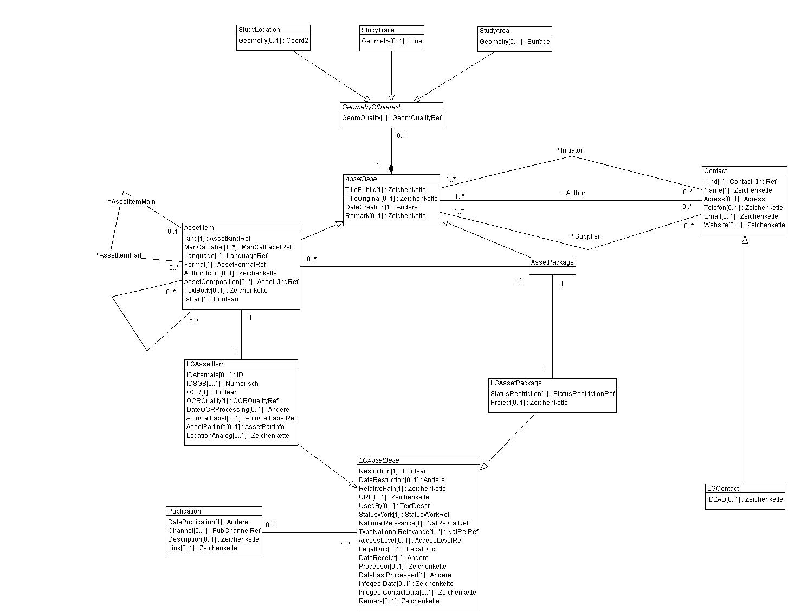

Wertekataloge für Datenmodell Geol. Assets

rote Arbeitsblätter | Werte aus: | DMGeolAssets_V1
grüne Arbeitsblätter | Werte aus: | LG_DMGeolAssets_V1

Hierarchische Werte
Parent
Child

Offene Fragen, Anpassungen

